상품제안서
PGA 3단완자 엠보+130g타올 4p(소) | 상품코드: F02570

 |  |  |  |  |  |  | 02-412-0044 | www.easy1.co.kr
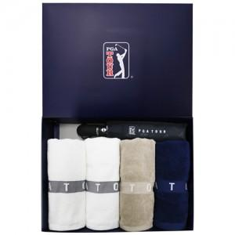

【상세/제작정보】 | 타올 자수인쇄 별도문의

【인쇄/포장옵션】 | 실크, 원단인쇄 / 포장지포장

【공급단가】 | 수량 | 100~ | 300~ | 500~ | 1,000~ | 3,000~
*VAT별도 | 단가 | 29,020원 | 27,950원 | 26,870원 | 25,800원 | 25,150원

【상품 URL】 | http://www.easy1.co.kr/src/goods_detail.php?gdno=2570

